1.IDENTIFICACION
INFORMACIÓN GENERAL |  | INFORMACIÓN DEL ESTUDIO RESPECTIVO
 |  | NODO NÚMERO |  |  |  |  | 46626
 |  | INFORME NÚMERO |  |  |  |  | -
CONTRATISTA | UNIÓN TEMPORAL MOVILIDAD 2014 | ORDEN DE TRABAJO No. |  |  |  |  | PROGRAMACION BASICA
 |  | FECHA DE LA ORDEN DE TRABAJO |  |  |  |  | -
 |  | FECHA DE LA TOMA DE INFORMACIÓN |  |  |  |  | 220514
 |  | DÌA DE LA SEMANA
OBJETO DEL CONTRATO | REALIZAR LA TOMA DE INFORMACIÓN DE CAMPO, COMO INSUMO DEL PROGRAMA DE MONITOREO, SEGUIMIENTO Y PLANEACIÓN DEL TRÁNSITO Y EL TRANSPORTE DE BOGOTA D.C | TIPO DE ESTUDIO |  |  |  |  | VOLÚMENES POR TIPO DE VEHÍCULO
 |  | NOMBRE DEL ARCHIVO |  |  |  |  | 46626_KR_77G_X_CL_59_S_140522_VOL_V1.xlsx
 |  | CÓDIGO DEL ESTUDIO |  |  |  |  | VOL
 |  | LUGAR DE LA TOMA DE INFORMACIÓN
NÚMERO DE CONTRATO | 2072-2013 | COORDENADA X |  |  |  |  | LONGITUD
 |  | COORDENADA Y |  |  |  |  | LATITUD

FECHA DE INICIO DEL CONTRATO | 22-01-2014 | PROFESIONALES RESPONSABLES
 |  | CONSULTOR (DIRECTOR) |  |  |  |  | ING. MSC. SANDRA LUCIA NAVAS TEQUIA
 |  | CONSULTOR (COORDINADOR GENERAL) |  |  |  |  | ING. MSC. LUIS FERNANDO RUBIANO BARRERO
INTERVENTORÍA | UNIVERSIDAD NACIONAL DE COLOMBIA | CONSULTOR (EXPERTO EN TRÁNSITO Y TRANSPORTE) |  |  |  |  | ING. ESP. DIANA PAOLA PARADA
 |  | CONSULTOR (ING ANÀLISIS) |  |  |  |  | ING. IRINA ROCÍO GUTIÉRREZ
 |  | INTERVENTORÍA (DIRECTOR) |  |  |  |  | ING. MSC. ARTURO ZARATE
 |  | INTERVENTORÍA (ESPECIALISTA) |  |  |  |  | ING. MSC. WILLIAM CASTRO
 |  | INTERVENTORÍA (RESIDENTE) |  |  |  |  | ING. JOSÉ EDWIN TORRES
OBJETO DEL CONTRATO | INTERVENTORÍA TÉCNICA, ADMINISTRATIVA Y FINANCIERA PARA LA TOMA DE INFORMACIÓN DE CAMPO COMO INSUMO DEL PROGRAMA DE MONITOREO, SEGUIMIENTO Y PLANEACIÓN DEL TRÁNSITO Y TRANSPORTE DE BOGOTÁ D.C. | SUPERVISOR SECRETARIA MOVILIDAD |  |  |  |  | ING. FABIAN GONZALEZ

 |  | VERSIONES DEL ESTUDIO
 |  | NÚMERO |  | FECHA | OBSERVACIONES
NÚMERO DE CONTRATO | 2072-2013 | Versión 0 |  | 26/05/14
 |  | Versión 1 |  | 04/06/14 | SE ATENDIERON LAS OBSERVACIONES DE INTERVENTORÍA ENVIADAS EN COMUNICADO FI-INT-CMTTUB14-235-14, SE DA RESPUESTA MEDIANTE RADICADO ICV-187-C-457. La variación constante en el volumen durante el período de toma de información se debe a que en este sector se presentan grandes y constantes congestiones vehiculares y se produjeron varios choques en dos de los tres accesos. Lo anterior se evidencia en el acceso norte para el movimiento 1, donde se presentaron congestiones vehiculares entre las 05:15 hasta las 06:00 horas, entre las 14:00 hasta las 15:10 horas y entre las 16:16 y las 16:36 horas; se produce una colisión entre dos livianos entre las 11:15 hasta las 11:20 horas y entre las 17:30 hasta las 19:15 horas. En el acceso oeste para el movimiento 3, se presentan congestiones entre las 19:15 hasta las 19:30 horas, se producen choques vehiculares entre las 06:50 y las 7:00 horas, entre las 09.30 y las 09.45 horas, entre las 13:04 y las 13:10 horas, entre las 13:47 y las 13:53 horas, entre las 19:15 y las 19.30 horas. En el acceso este para el movimiento 4, se presentan congestiones vehiculares entre las 05:15 y las 07:00 horas, entre las 12:00 y las 13:15 horas, entre las 15:20 y las 16:06 horas, entre las 17:40 y las 19.30 horas finalmente entre las 20:05 y las 22:00 horas. Para el movimiento 4B, se presenta congestión entre las 05:15 y las 06:00 horas.
 |  | Versión 2
FECHA DE INICIO DEL CONTRATO | 21-01-2014 | Versión 3

 |  | DESCRIPCIÓN DE LA TOMA DE INFORMACIÓN
 |  | TIPO DE VEHÍCULO | FACTOR DE EQUIVALENCIA | MOVIMIENTOS AFORADOS |  |  | No. DE PERÍODOS | HORA
ESQUEMA |  |  |  | ACCESO | LENTA | RÁPIDA | HORARIO DEL PERÍODO No. 1 | 22:00-06:00
 |  | L | 1 | NORTE | 1 |  | HORARIO DEL PERÍODO No. 2 | 06:00-14:00
 |  | C | 2 | SUR |  |  | HORARIO DEL PERÍODO No. 3 | 14:00-22:00
 |  |  |  | OESTE | 3 | 3B | No. DE HORAS TOMADAS |  | 24
 |  | BT | 2 | ESTE | 4 | 4B | HORARIO DE LA TOMA DE INFORMACIÓN |  | 22:00-22:00
 |  | B | 2 |  |  |  | No. DE EQUIPOS UTILIZADOS |  | 11
 |  |  |  | OBSERVACIONES DE LA TOMA DE INFORMACIÒN
 |  | AL | 2 | OBSERVACION |  |  |  |  |  | ACCESO
 |  | AT | 2.5 | Para el movimiento 1, se presentaron congestiones vehiculares entre las 05:15 hasta las 06:00 horas, entre las 14:00 hasta las 15:10 horas y entre las 16:16 y las 16:36 horas; se produce una colisión entre dos livianos entre las 11:15 hasta las 11:20 horas y entre las 17:30 hasta las 19:15 horas. |  |  |  |  |  | NORTE
 |  | BA | 2.5
 |  | ESP | 2
 |  | INT | 2 | Para el movimiento 3, se presentan congestiones entre las 19:15 hasta las 19:30 horas, se producen choques vehiculares entre las 06:50 y las 7:00 horas, entre las 09.30 y las 09.45 horas, entre las 13:04 y las 13:10 horas, entre las 13:47 y las 13:53 horas, entre las 19:15 y las 19.30 horas. |  |  |  |  |  | OESTE
 |  | C2P | 2.5
 |  | C2G | 2.5
 |  | C3-C4 | 2.5 | Para el movimiento 4, se presentan congestiones vehiculares entre las 05:15 y las 07:00 horas, entre las 12:00 y las 13:15 horas, entre las 15:20 y las 16:06 horas, entre las 17:40 y las 19.30 horas finalmente entre las 20:05 y las 22:00 horas. Para el movimiento 4B, se presenta congestión entre las 05:15 y las 06:00 horas. |  |  |  |  |  | ESTE
 |  | C5 | 2.5
 |  | >C5 | 2.5
 |  | M | 0.5
 |  | BIC | 0.3

 |  | ANALISIS PUNTUAL
 |  | LA INTERSECCIÓN AVENIDA CARRERA 77G (AUTOPISTA SUR) CON LA AVENIDA CALLE 69 SUR (AVENIDA BOSA) ES UNA INTERSECCIÓN EN "T", UBICADA AL SUR DE LA CIUDAD, EN LA LOCALIDAD DE BOSA. LA AVENIDA CARRERA 77G PRESENTA CUATRO CALZADAS, LAS CALZADAS EXTERNAS CUENTAN CON CUATRO CARRILES PARA TRÁFICO MIXTO, UNA POR SENTIDO. LAS CALZADAS INTERNAS UNA POR SENTIDO DE DOS CARRILES CADA UNA, SON EXCLUSIVAS DEL SISTEMA TRANSMILENIO; ESTA AVENIDA PERMITE LA CIRCULACIÓN DE VEHÍCULOS EN SENTIDO ESTE-OESTE Y VICEVERSA Y SU PASO ES A NIVEL CON LA AVENIDA CALLE 69 SUR. LA AVENIDA CALLE 69 SUR PRESENTA DOS CALZADAS UNA POR SENTIDO DE TRES CARRILES CADA UNA PARA EL TRÁFICO MIXTO, CON SENTIDO DE CIRCULACIÓN NORTE-SUR Y VICEVERSA, SOLO CUENTA CON ACCESO POR EL COSTADO NORTE. EL VOLUMEN TOTAL AFORADO DURANTE EL DÍA JUEVES 22 DE MAYO DE 2014 FUE DE 125.551 VEHÍCULOS MIXTOS, DISPUESTOS DE LA SIGUIENTE MANERA: EL 40,3% CORRESPONDEN A VEHÍCULOS LIVIANOS, EL 30,5% A MOTOS, EL 18,1% A TRANSPORTE PÚBLICO COLECTIVO Y MASIVO Y EL 10,5% A VEHÍCULOS DE CARGA (CAMIONES). LOS PERÍODOS DE MÁXIMA DEMANDA SE PRESENTAN ENTRE LAS 06:15 Y LAS 07:15 HORAS, Y ENTRE LAS 18:15 Y 19:15 HORAS. LA HORA PICO TOTAL DE LA INTERSECCIÓN SE REGISTRA EN EL PERIODO N°1 ENTRE LAS 06:15 Y 07:15 HORAS, PERIODO EN EL QUE SE MOVILIZA UN TOTAL DE 8.315 VEHÍCULOS MIXTOS, DE LOS CUALES EL 48.8% CORRESPONDE A MOTOS, EL 27,7% A VEHICULOS LIVIANOS, EL 17,3% A TRANSPORTE PÚBLICO COLECTIVO Y MASIVO, EL 5,3% A TRANSPORTE DE CARGA Y FINALMENTE LAS BICICLETAS CON UNA PARTICIPACIÓN DEL 0,9%.

 |  | REGISTRO FOTOGRÁFICO
 |  | 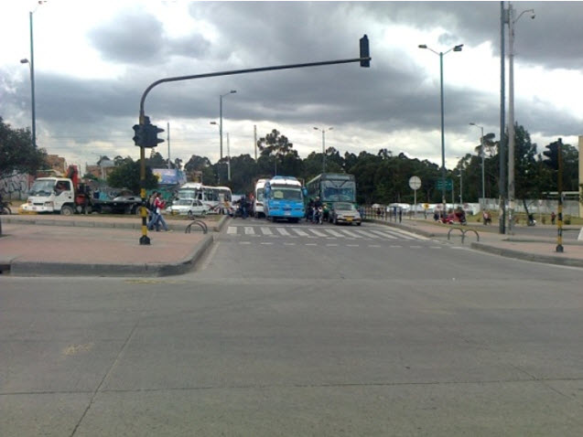

 |  | ACCESO NORTE

 |  | 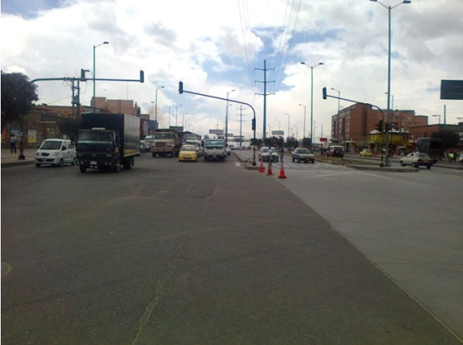 |  |  |  |  | 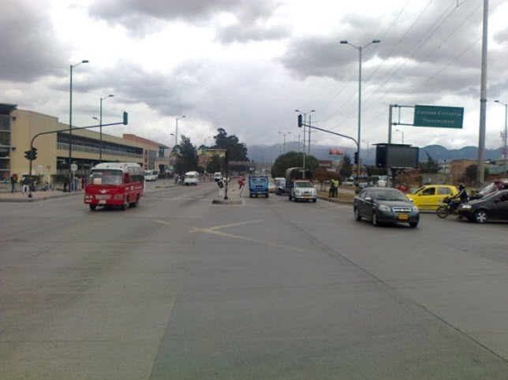

 |  | ACCESO OESTE |  |  |  |  | ACCESO ESTE

